Exercise
Основное задание:

Необходимо описать максимально возможное количество тестовых сценариев для проверки функционала «Запроса выписки из гос. реестра»(см. ниже).

Запрос выписки из гос. реестра

Сценарий запроса:

1. Пользователь на панели инструментов выбирает действие «Получить выписку»

2. Система отображает форму запроса выписки

3. Пользователь указывает необходимые данные:

· юридическое лицо или индивидуальные предприниматель

· ИНН или ОГРН

4. Нажимает "Получить выписку"

5. Система посылает запрос

6. Система ожидает получения выписки и отображает пользователю окно ожидания

7. Система успешно получает выписку и отображает ее в форме запроса выписки

8. Пользователь при необходимости:

a. сохраняет выписку в файл

b. отправляет выписку на печать

9. Завершение сценария

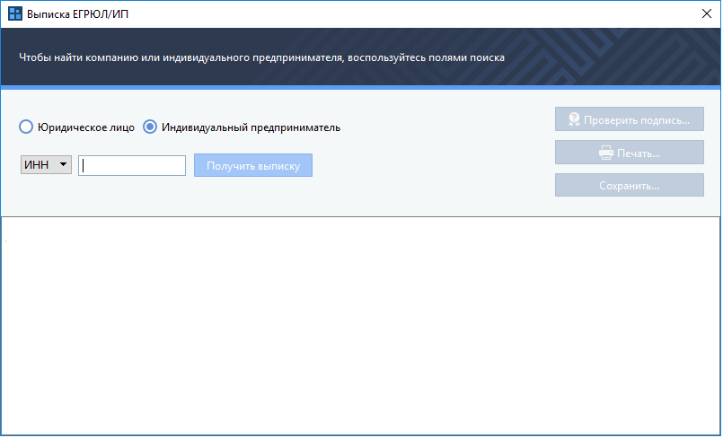

Дополнительное задание:

1. Описать негативные сценарии проверок функционала «Запроса выписки из гос. реестра» с учетом клиент-серверной реализации сервиса.

2. Оценить трудозатраты по тестовым сценариям в условных временных единицах, сформировать список тестовых сценариев (на основе списка из основного задания) для случая сжатых сроков тестирования, когда тестировщик может выполнить не более 40% объема тестирования

Требования к присылаемым решениям:

Допустимо предоставление результатов в любом удобном для соискателя формате. Например, в виде таблицы:

Проверка | Ожидаемый результат
Нажатие кнопки «Проверить подпись» для корректной записи | Успех(если подпись корректна)
Нажатие кнопки «Проверить подпись» для искажённой записи | Неуспех(если проверка подписи не прошла)
Нажатие кнопки «Печать» | Открывается окно печати.
…

